Sayfa1
Numune Adı | Ca (mg/dl) | Mg (mg/dl)
1 | 0.49 | 0.87
2 | 0.18 | 0.42 | Kullanılan cihaz: Mindray marka BS300 model tam otomatik biyokimya cihazı
3 | 0.19 | 0.25
4 | 0.61 | 0.42
5 | 0.19 | 0.26 | Ca: Calcium
6 | 0.17 | 0.2 | Mg: Magnesium
7 | 0.11 | 0.17
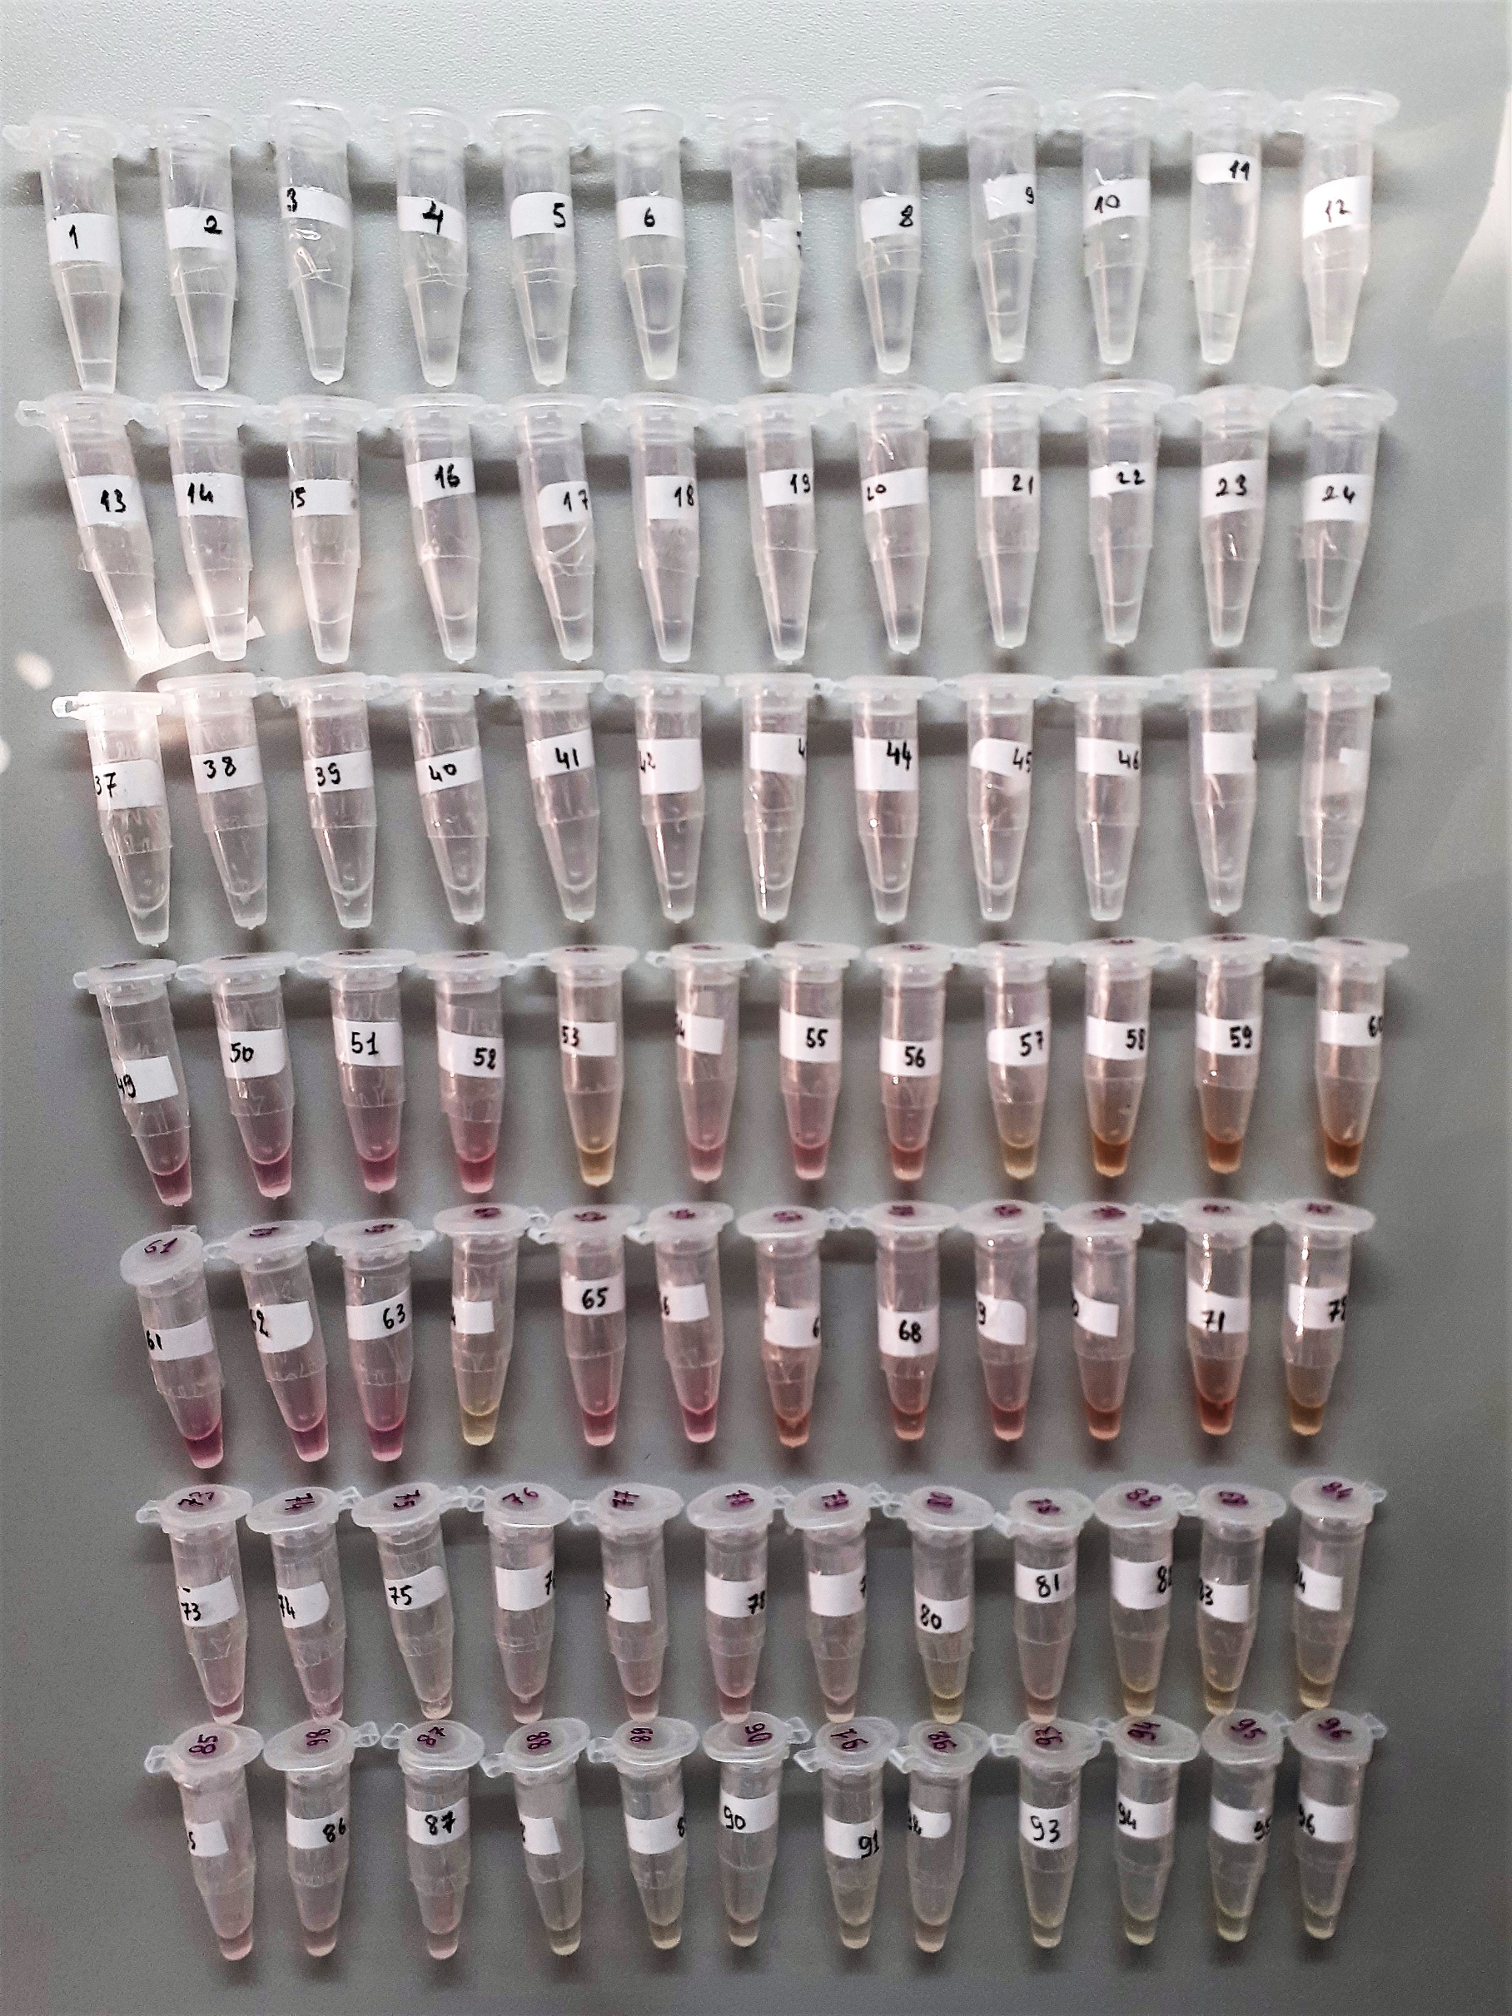
8 | 0.11 | 0.11
9 | 0.11 | 0.17
10 | 0.15 | 0.11
11 | 0.13 | 0.14
12 | 0.12 | 0.12
13 | 0.13 | 0.19
14 | 0.13 | 0.19
15 | 0.19 | 0.16
16 | 0.17 | 0.18
17 | 0.14 | 0.13
18 | 0.15 | 0.17
19 | 0.16 | 0.17
20 | 0.2 | 0.16
21 | 0.22 | 0.18
22 | 0.13 | 0.1
23 | 0.12 | 0.16
24 | 0.13 | 0.17
37 | 0.22 | 0.11
38 | 0.2 | 0.11
39 | 0.3 | 0.17
40 | 0.22 | 0.19
41 | 0.2 | 0.19
42 | 0.27 | 0.19
43 | 0.23 | 0.1
44 | 0.2 | 0.12
45 | 0.23 | 0.17
46 | 0.29 | 0.16
47 | 0.22 | 0.19
48 | 0.2 | 0.18
49 | 2.44 | 1.08
50 | 2.84 | 1.04
51 | 2.45 | 0.9
52 | 1.54 | 0.83
53 | 1.52 | 1.01
54 | 1.88 | 1.22
55 | 2.32 | 1.24
56 | 1.1 | 1.16
57 | 1.62 | 1.13
58 | 1.22 | 1.17
59 | 0.91 | 1.18
60 | 0.87 | 1.16
61 | 2.06 | 0.8
62 | 2.61 | 1.01
63 | 2.22 | 0.84
64 | 1.89 | 1.18
65 | 2.48 | 1.12
66 | 2.09 | 1.04
67 | 1.59 | 1.14
68 | 1.73 | 1.28
69 | 1.32 | 1.19
70 | 2.16 | 1.18
71 | 1.2 | 1.08
72 | 0.94 | 1.66
73 | 2.23 | 1.32
74 | 2.41 | 1.2
75 | 2.63 | 1.19
76 | 1.55 | 1.16
77 | 1.62 | 1.1
78 | 1.04 | 0.95
79 | 1.6 | 0.99
80 | 1.05 | 1.05
81 | 1.04 | 1.05
82 | 0.72 | 1.02
83 | 0.82 | 0.98
84 | 0.73 | 0.99
85 | 2.13 | 0.98
86 | 2.25 | 0.94
87 | 2.45 | 1
88 | 1.98 | 0.83
89 | 2.27 | 0.92
90 | 2.28 | 0.96
91 | 2.28 | 0.95
92 | 2.23 | 0.92
93 | 2.18 | 0.87
94 | 2.28 | 0.97
95 | 2.21 | 0.89
96 | 2.31 | 0.9

